Sayfa1

ANKARA SOSYAL BİLİMLER ÜNİVERSİTESİ
Strateji Geliştirme Daire Başkanlığı

 |  | Döküman Numarası: İAŞ-001
 |  | İlk Yayın Tarihi:
 |  | Revizyon Tarihi:
 |  | Revizyon No:
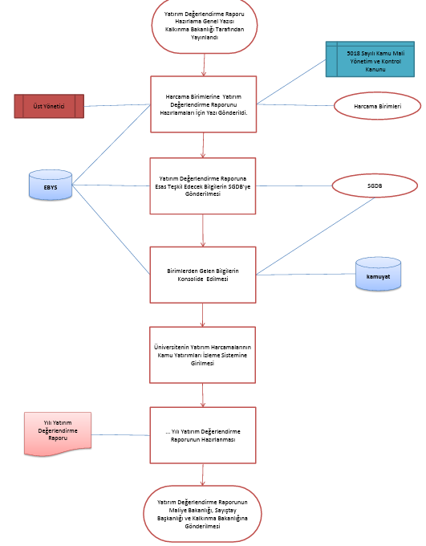
Yıl Sonu Mizan Cetvellerinin ve Kontrol Raporlarının Alınması ve
Sorumlular | YATIRIM DEĞERLENDİRME RAPORUNUN HAZIRLANMASI İŞ AKIŞ SÜRECİ |  | Doküman
Üst Yönetici |  |  | Yönetmelik
Merkezi Yönetim Muhasebe Yönetmeliği

MYS
Yıl Sonu İşlemleri Sekmesinden Muhasebeleştirmelerin Yapılması

Strateji Geliştirme Daire Başlkanlığı |  |  | Kontrol Raporları /

Muhasebe Yetkilisi

Hata Raporlarının İncelenmes ve Düzeltme Kayılarının Yapılması

MYS
Muhasebe Personeli
Harcama Birimleri |  |  | Çıktı / EBYS Yazıları

Yapılan Kayıtların Yevmiyeleştirilmesi
ÇIKTI

Strateji Geliştirme Daire Başlkanlığı |  |  | Bütçe

Muhasebe Yetkilisi
Sistem Üzerinden Muhasebat Genel Müdürlüğüne Gönderilmesi
MYS

Üst Yönetici

Strateji Geliştirme Daire Başlkanlığı |  |  | Arşiv Dosyası ve EBYS Kapatma Yazısı
Evrakların Dosyalanması

HAZIRLAYAN |  |  | ONAYLAYAN

Adres: | Hükümet Meydanı No: 2 06050 Ulus, Altındağ/ANKARA | Telefon 0312 596 44 44-45
 |  | İnternet Adresi www.asbu.edu.tr
 |  | E-Posta bilgi@asbu.edu.tr

